상품제안서
아이리버 유선 이어폰 IDP-05i | 상품코드: S43443

 |  |  |  |  |  |  | 02-713-8555 | www.synergygift.co.kr
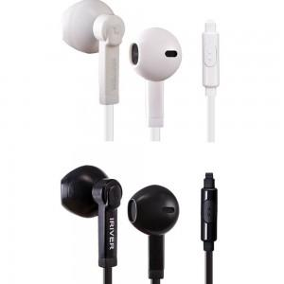

【상세/제작정보】

【인쇄/포장옵션】 | / 포장지포장

【공급단가】 | 수량 | 30~ | 100~ | 300~ | 500~ | 1,000~
*VAT별도 | 단가 | 9,700원 | 9,200원 | 8,800원 | 8,600원 | 8,400원

【상품 URL】 | https://www.synergygift.co.kr:443/src/goods_detail.php?gdno=43443

